概要
将来推計ワーニングチェック結果概要 |  |  | 出力日： | 2026/09/11
 |  |  | 推計名： | R8

本チェックシートは、「認定者数」「介護サービス見込み量」「給付費」等について、令和6～令和7年度(一部令和5年度)の介護保険事業状況報告に基づく全国の実績値に基づいて算出したおおよその各数値の目安(上限値及び下限値)と、貴保険者が設定した施策反映値との比較結果を示しています。
（ご留意事項）
本チェックシートでは、施策反映の検討の気づきをご提供することを目的としており、必ずしも目安の上限値及び下限値内に施策反映値が入る必要はありません。ただし、乖離が見られた数値については、桁誤り等の数値の入力ミスかどうかのチェックを必ず実施してください。

 | No. | 施策反映を画面上で既に実施した項目名（画面名） | ワーニング発生件数
 | 1 | 施策反映 認定者数 | 該当無し
 | 2 | 施策反映 施設・居住系サービス利用者数 | 2件
 | 3 | 施策反映 在宅サービス利用者数 | 6件

 | （ご参考）以下については、参考資料として必要に応じて確認してください。

 | １）在宅サービス／居住系サービス／施設サービス毎の要介護度別1人1月あたり給付費
 | No. | 項目名 | ワーニング発生件数
 | 1 | 在宅サービス／居住系サービス／施設サービス | 3件

 | ２）サービス種類毎の要介護度別1人(1回(日))1月あたり給付費
 | No. | 項目名 | ワーニング発生件数
 | 1 | 在宅サービス | 24件
 | 2 | 居住系サービス | 該当無し
 | 3 | 施設サービス | 該当無し

 | ３）在宅サービス1人1月あたり利用回（日）数
 | No. | 項目名 | ワーニング発生件数
 | 1 | 在宅サービス | 29件

施策反映 認定者数
将来推計ワーニングチェック結果詳細

 | １．施策反映 認定者数

 |  | 本シートでは、以下に示す認定者数(第1号被保険者)の施策反映値について、前年度からの変化率のチェックを行っています(画面イメージはサンプルです)。
 |  | 変化率(%)＝(当該年度認定者数－前年度認定者数)÷前年度認定者数×100
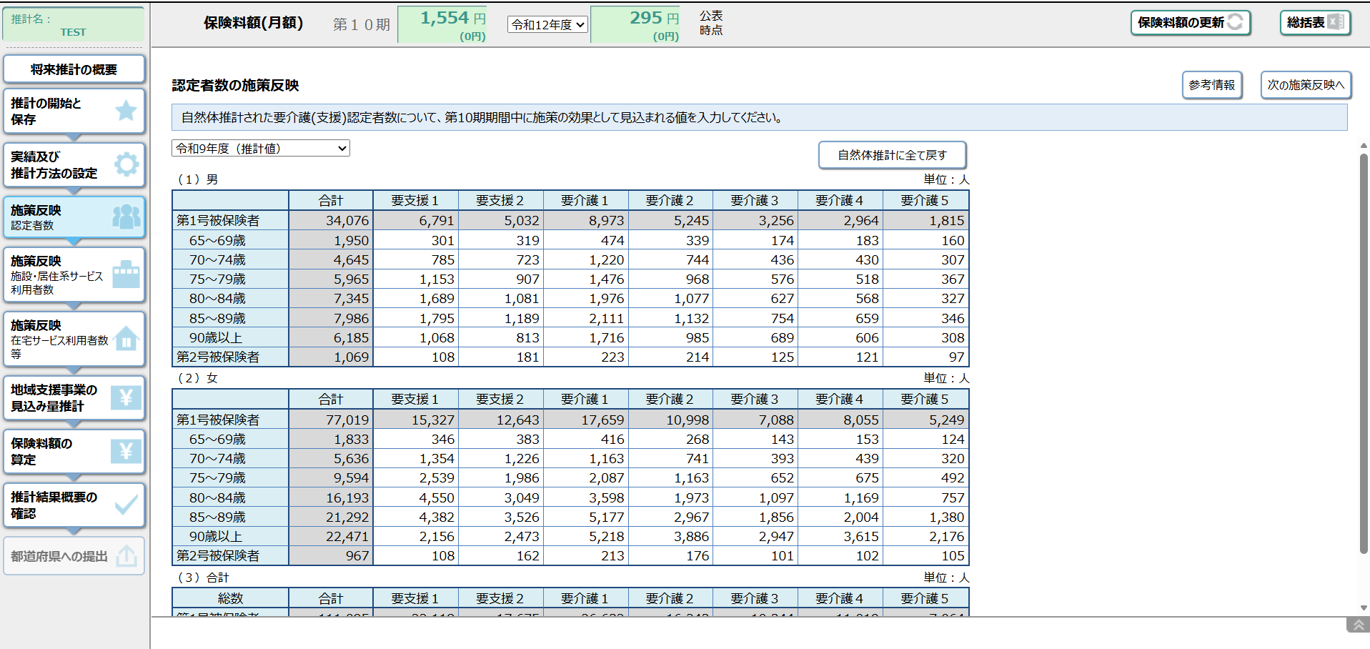

第1号被保険者の「合計」列の数値が下表「ワーニングチェック結果」の「認定者数」に年度・男女別に出力されています。

 | ワーニングチェック結果
 | No. | ワーニング対象指標値 | 認定者数 |  |  |  |  | 変化率 (チェック対象) | 閾値 |  | チェック結果
 |  |  |  |  |  |  |  |  | 下限値 | 上限値
 | 1 | 認定者数 |  | 令和8年度 | 193人 | 令和9年度 | 198人 | 2.6% | -9.6% | 13.3% | 閾値の範囲内です。
 |  | 認定者数 | 男 | 令和9年度 | 198人 | 令和10年度 | 199人 | 0.5% | -9.6% | 13.3% | 閾値の範囲内です。
 |  | 認定者数 |  | 令和10年度 | 199人 | 令和11年度 | 203人 | 2.0% | -9.6% | 13.3% | 閾値の範囲内です。
 |  | 認定者数 |  | 令和8年度 | 369人 | 令和9年度 | 372人 | 0.8% | -8.5% | 10.4% | 閾値の範囲内です。
 |  | 認定者数 | 女 | 令和9年度 | 372人 | 令和10年度 | 372人 | 0.0% | -8.5% | 10.4% | 閾値の範囲内です。
 |  | 認定者数 |  | 令和10年度 | 372人 | 令和11年度 | 373人 | 0.3% | -8.5% | 10.4% | 閾値の範囲内です。

施策反映 施設・居住系サービス利用者数
将来推計ワーニングチェック結果詳細

 | ２．施策反映 施設・居住系サービス利用者数

 |  | 本シートでは、以下に示す施設・居住系サービス毎の利用者数の施策反映値について、前年度からの変化率のチェックを行っています(画面イメージはサンプルです)。
 |  | 変化率(%)＝(当該年度利用者数－前年度利用者数)÷前年度利用者数×100
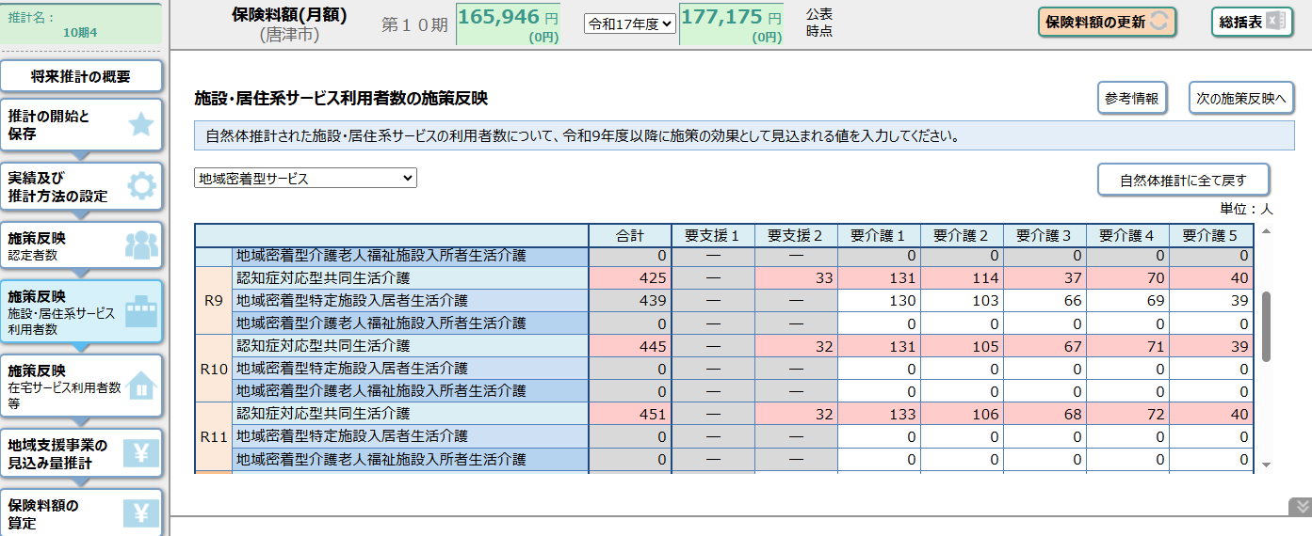

「合計」列の数値が下表の「利用者数」にサービス種類・年度別に出力されています。
例では、令和9年度の「認知症対応型共同生活介護」の利用者数を示しています。

 | ワーニングチェック結果
 | No. | ワーニング対象指標値 | 利用者数 |  |  |  | 変化率 (チェック対象) | 閾値 |  | チェック結果
 |  |  |  |  |  |  |  | 下限値 | 上限値
 | 居宅サービス
 | 1 | 特定施設入居者生活介護 | 令和8年度 | 2人 | 令和9年度 | 2人 | 0.0% | -27.2% | 33.3% | 閾値の範囲内です。
 |  | 特定施設入居者生活介護 | 令和9年度 | 2人 | 令和10年度 | 2人 | 0.0% | -27.2% | 33.3% | 閾値の範囲内です。
 |  | 特定施設入居者生活介護 | 令和10年度 | 2人 | 令和11年度 | 2人 | 0.0% | -27.2% | 33.3% | 閾値の範囲内です。
 | 地域密着型サービス
 | 2 | 認知症対応型共同生活介護 | 令和8年度 | 27人 | 令和9年度 | 19人 | -29.6% | -13.0% | 13.8% | 下限値を16.6％下回っています。
 |  | 認知症対応型共同生活介護 | 令和9年度 | 19人 | 令和10年度 | 19人 | 0.0% | -13.0% | 13.8% | 閾値の範囲内です。
 |  | 認知症対応型共同生活介護 | 令和10年度 | 19人 | 令和11年度 | 19人 | 0.0% | -13.0% | 13.8% | 閾値の範囲内です。
 | 3 | 地域密着型特定施設入居者生活介護 | 令和8年度 | 0人 | 令和9年度 | 0人 | － | 0.0% | 0.0%
 |  | 地域密着型特定施設入居者生活介護 | 令和9年度 | 0人 | 令和10年度 | 0人 | － | 0.0% | 0.0%
 |  | 地域密着型特定施設入居者生活介護 | 令和10年度 | 0人 | 令和11年度 | 0人 | － | 0.0% | 0.0%
 | 4 | 地域密着型介護老人福祉施設入所者生活介護 | 令和8年度 | 27人 | 令和9年度 | 31人 | 14.8% | -1.4% | 2.0% | 上限値を12.8％上回っています。
 |  | 地域密着型介護老人福祉施設入所者生活介護 | 令和9年度 | 31人 | 令和10年度 | 31人 | 0.0% | -1.4% | 2.0% | 閾値の範囲内です。
 |  | 地域密着型介護老人福祉施設入所者生活介護 | 令和10年度 | 31人 | 令和11年度 | 31人 | 0.0% | -1.4% | 2.0% | 閾値の範囲内です。
 | 施設サービス
 | 5 | 介護老人福祉施設 | 令和8年度 | 68人 | 令和9年度 | 71人 | 4.4% | -11.5% | 13.5% | 閾値の範囲内です。
 |  |  | 令和9年度 | 71人 | 令和10年度 | 71人 | 0.0% | -11.5% | 13.5% | 閾値の範囲内です。
 |  | 0 | 令和10年度 | 71人 | 令和11年度 | 71人 | 0.0% | -11.5% | 13.5% | 閾値の範囲内です。
 | 6 | 介護老人保健施設 | 令和8年度 | 66人 | 令和9年度 | 75人 | 13.6% | -21.6% | 20.4% | 閾値の範囲内です。
 |  |  | 令和9年度 | 75人 | 令和10年度 | 75人 | 0.0% | -21.6% | 20.4% | 閾値の範囲内です。
 |  | 0 | 令和10年度 | 75人 | 令和11年度 | 75人 | 0.0% | -21.6% | 20.4% | 閾値の範囲内です。
 | 7 | 介護医療院 | 令和8年度 | 0人 | 令和9年度 | 0人 | － | -53.0% | 63.6%
 |  |  | 令和9年度 | 0人 | 令和10年度 | 0人 | － | -53.0% | 63.6%
 |  |  | 令和10年度 | 0人 | 令和11年度 | 0人 | － | -53.0% | 63.6%

施策反映 在宅サービス利用者数
将来推計ワーニングチェック結果詳細

 | ３．施策反映 在宅サービス利用者数

 |  | 本シートでは、以下に示す在宅サービス毎の利用者数の施策反映値について、前年度からの変化率のチェックを行っています(画面イメージはサンプルです)。
 |  | 変化率(%)＝(当該年度利用者数－前年度利用者数)÷前年度利用者数×100
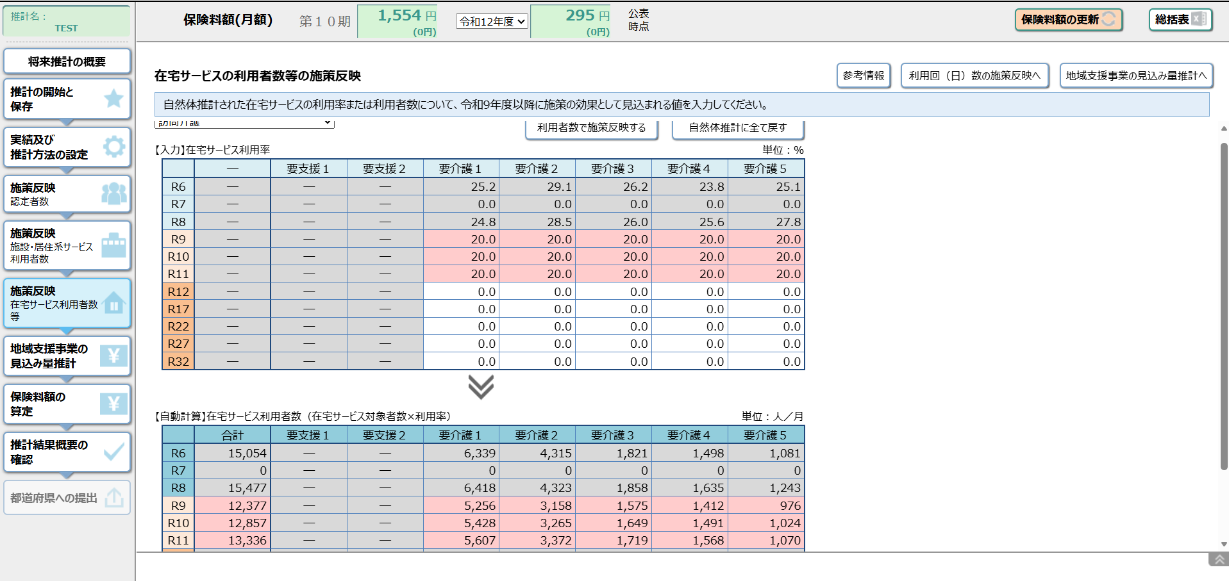

「在宅サービス利用者数」の表の「合計」列の数値が下表の「利用者数」にサービス種類・年度別に出力されています。
例では、「訪問介護」における令和6年度～令和8年度の利用者数を示しています。

 | ワーニングチェック結果
 | No. | ワーニング対象指標値 | 利用者数(総数) |  |  |  | 変化率 (チェック対象) | 閾値 |  | チェック結果
 |  |  |  |  |  |  |  | 下限値 | 上限値
 | 居宅サービス
 | 1 | 訪問介護 | 令和8年度 | 33人 | 令和9年度 | 28人 | -15.2% | -18.9% | 20.3% | 閾値の範囲内です。
 |  | 訪問介護 | 令和9年度 | 28人 | 令和10年度 | 28人 | 0.0% | -18.9% | 20.3% | 閾値の範囲内です。
 |  | 訪問介護 | 令和10年度 | 28人 | 令和11年度 | 28人 | 0.0% | -18.9% | 20.3% | 閾値の範囲内です。
 | 2 | 訪問入浴介護 | 令和8年度 | 4人 | 令和9年度 | 0人 | -100.0% | -55.9% | 47.5% | 下限値を44.1％下回っています。
 |  | 訪問入浴介護 | 令和9年度 | 0人 | 令和10年度 | 0人 | － | -55.9% | 47.5%
 |  | 訪問入浴介護 | 令和10年度 | 0人 | 令和11年度 | 0人 | － | -55.9% | 47.5%
 | 3 | 訪問看護 | 令和8年度 | 8人 | 令和9年度 | 17人 | 112.5% | -18.7% | 33.9% | 上限値を78.6％上回っています。
 |  | 訪問看護 | 令和9年度 | 17人 | 令和10年度 | 17人 | 0.0% | -18.7% | 33.9% | 閾値の範囲内です。
 |  | 訪問看護 | 令和10年度 | 17人 | 令和11年度 | 18人 | 5.9% | -18.7% | 33.9% | 閾値の範囲内です。
 | 4 | 訪問リハビリテーション | 令和8年度 | 14人 | 令和9年度 | 16人 | 14.3% | -41.1% | 50.2% | 閾値の範囲内です。
 |  | 訪問リハビリテーション | 令和9年度 | 16人 | 令和10年度 | 14人 | -12.5% | -41.1% | 50.2% | 閾値の範囲内です。
 |  | 訪問リハビリテーション | 令和10年度 | 14人 | 令和11年度 | 14人 | 0.0% | -41.1% | 50.2% | 閾値の範囲内です。
 | 5 | 居宅療養管理指導 | 令和8年度 | 9人 | 令和9年度 | 12人 | 33.3% | -17.9% | 32.8% | 上限値を0.5％上回っています。
 |  | 居宅療養管理指導 | 令和9年度 | 12人 | 令和10年度 | 12人 | 0.0% | -17.9% | 32.8% | 閾値の範囲内です。
 |  | 居宅療養管理指導 | 令和10年度 | 12人 | 令和11年度 | 11人 | -8.3% | -17.9% | 32.8% | 閾値の範囲内です。
 | 6 | 通所介護 | 令和8年度 | 53人 | 令和9年度 | 50人 | -5.7% | -18.7% | 19.3% | 閾値の範囲内です。
 |  | 通所介護 | 令和9年度 | 50人 | 令和10年度 | 51人 | 2.0% | -18.7% | 19.3% | 閾値の範囲内です。
 |  | 通所介護 | 令和10年度 | 51人 | 令和11年度 | 50人 | -2.0% | -18.7% | 19.3% | 閾値の範囲内です。
 | 7 | 通所リハビリテーション | 令和8年度 | 122人 | 令和9年度 | 122人 | 0.0% | -20.6% | 22.4% | 閾値の範囲内です。
 |  | 通所リハビリテーション | 令和9年度 | 122人 | 令和10年度 | 123人 | 0.8% | -20.6% | 22.4% | 閾値の範囲内です。
 |  | 通所リハビリテーション | 令和10年度 | 123人 | 令和11年度 | 124人 | 0.8% | -20.6% | 22.4% | 閾値の範囲内です。
 | 8 | 短期入所生活介護 | 令和8年度 | 14人 | 令和9年度 | 16人 | 14.3% | -26.7% | 25.5% | 閾値の範囲内です。
 |  | 短期入所生活介護 | 令和9年度 | 16人 | 令和10年度 | 15人 | -6.3% | -26.7% | 25.5% | 閾値の範囲内です。
 |  | 短期入所生活介護 | 令和10年度 | 15人 | 令和11年度 | 15人 | 0.0% | -26.7% | 25.5% | 閾値の範囲内です。
 | 9 | 短期入所療養介護（老健） | 令和8年度 | 8人 | 令和9年度 | 9人 | 12.5% | -66.0% | 65.5% | 閾値の範囲内です。
 |  | 短期入所療養介護（老健） | 令和9年度 | 9人 | 令和10年度 | 9人 | 0.0% | -66.0% | 65.5% | 閾値の範囲内です。
 |  | 短期入所療養介護（老健） | 令和10年度 | 9人 | 令和11年度 | 9人 | 0.0% | -66.0% | 65.5% | 閾値の範囲内です。
 | 10 | 短期入所療養介護（病院等） | 令和8年度 | 0人 | 令和9年度 | 0人 | － | 0.0% | 0.0%
 |  | 短期入所療養介護（病院等） | 令和9年度 | 0人 | 令和10年度 | 0人 | － | 0.0% | 0.0%
 |  | 短期入所療養介護（病院等） | 令和10年度 | 0人 | 令和11年度 | 0人 | － | 0.0% | 0.0%
 | 11 | 短期入所療養介護（介護医療院） | 令和8年度 | 0人 | 令和9年度 | 0人 | － | 0.0% | 0.0%
 |  | 短期入所療養介護（介護医療院） | 令和9年度 | 0人 | 令和10年度 | 0人 | － | 0.0% | 0.0%
 |  | 短期入所療養介護（介護医療院） | 令和10年度 | 0人 | 令和11年度 | 0人 | － | 0.0% | 0.0%
 | 12 | 福祉用具貸与 | 令和8年度 | 164人 | 令和9年度 | 193人 | 17.7% | -9.1% | 14.2% | 上限値を3.5％上回っています。
 |  | 福祉用具貸与 | 令和9年度 | 193人 | 令和10年度 | 196人 | 1.6% | -9.1% | 14.2% | 閾値の範囲内です。
 |  | 福祉用具貸与 | 令和10年度 | 196人 | 令和11年度 | 199人 | 1.5% | -9.1% | 14.2% | 閾値の範囲内です。
 | 13 | 特定福祉用具購入費 | 令和8年度 | 1人 | 令和9年度 | 0人 | -100.0% | -45.7% | 73.2% | 下限値を54.3％下回っています。
 |  | 特定福祉用具購入費 | 令和9年度 | 0人 | 令和10年度 | 0人 | － | -45.7% | 73.2%
 |  | 特定福祉用具購入費 | 令和10年度 | 0人 | 令和11年度 | 0人 | － | -45.7% | 73.2%
 | 14 | 住宅改修費 | 令和8年度 | 0人 | 令和9年度 | 0人 | － | -49.8% | 52.0%
 |  | 住宅改修費 | 令和9年度 | 0人 | 令和10年度 | 0人 | － | -49.8% | 52.0%
 |  | 住宅改修費 | 令和10年度 | 0人 | 令和11年度 | 0人 | － | -49.8% | 52.0%
 | 15 | 介護予防支援・居宅介護支援 | 令和8年度 | 256人 | 令和9年度 | 265人 | 3.5% | -8.7% | 12.0% | 閾値の範囲内です。
 |  | 介護予防支援・居宅介護支援 | 令和9年度 | 265人 | 令和10年度 | 264人 | -0.4% | -8.7% | 12.0% | 閾値の範囲内です。
 |  | 介護予防支援・居宅介護支援 | 令和10年度 | 264人 | 令和11年度 | 270人 | 2.3% | -8.7% | 12.0% | 閾値の範囲内です。
 | 16 | 登録施設介護支援 | 令和8年度 |  | 令和9年度 |  | － | － | － | チェック対象外
 |  | 登録施設介護支援 | 令和9年度 |  | 令和10年度 |  | － | － | － | チェック対象外
 |  | 登録施設介護支援 | 令和10年度 |  | 令和11年度 |  | － | － | － | チェック対象外
 | 地域密着型サービス
 | 17 | 定期巡回・随時対応型訪問介護看護 | 令和8年度 | 0人 | 令和9年度 | 0人 | － | -37.0% | 54.1%
 |  | 定期巡回・随時対応型訪問介護看護 | 令和9年度 | 0人 | 令和10年度 | 0人 | － | -37.0% | 54.1%
 |  | 定期巡回・随時対応型訪問介護看護 | 令和10年度 | 0人 | 令和11年度 | 0人 | － | -37.0% | 54.1%
 | 18 | 夜間対応型訪問介護 | 令和8年度 | 0人 | 令和9年度 | 0人 | － | 0.0% | 0.0%
 |  | 夜間対応型訪問介護 | 令和9年度 | 0人 | 令和10年度 | 0人 | － | 0.0% | 0.0%
 |  | 夜間対応型訪問介護 | 令和10年度 | 0人 | 令和11年度 | 0人 | － | 0.0% | 0.0%
 | 19 | 地域密着型通所介護 | 令和8年度 | 1人 | 令和9年度 | 0人 | -100.0% | -32.1% | 33.1% | 下限値を67.9％下回っています。
 |  | 地域密着型通所介護 | 令和9年度 | 0人 | 令和10年度 | 0人 | － | -32.1% | 33.1%
 |  | 地域密着型通所介護 | 令和10年度 | 0人 | 令和11年度 | 0人 | － | -32.1% | 33.1%
 | 20 | 認知症対応型通所介護 | 令和8年度 | 0人 | 令和9年度 | 0人 | － | -26.9% | 21.1%
 |  | 認知症対応型通所介護 | 令和9年度 | 0人 | 令和10年度 | 0人 | － | -26.9% | 21.1%
 |  | 認知症対応型通所介護 | 令和10年度 | 0人 | 令和11年度 | 0人 | － | -26.9% | 21.1%
 | 21 | 小規模多機能型居宅介護 | 令和8年度 | 0人 | 令和9年度 | 0人 | － | -25.1% | 22.7%
 |  | 小規模多機能型居宅介護 | 令和9年度 | 0人 | 令和10年度 | 0人 | － | -25.1% | 22.7%
 |  | 小規模多機能型居宅介護 | 令和10年度 | 0人 | 令和11年度 | 0人 | － | -25.1% | 22.7%
 | 22 | 看護小規模多機能型居宅介護 | 令和8年度 | 0人 | 令和9年度 | 0人 | － | -0.9% | 1.4%
 |  | 看護小規模多機能型居宅介護 | 令和9年度 | 0人 | 令和10年度 | 0人 | － | -0.9% | 1.4%
 |  | 看護小規模多機能型居宅介護 | 令和10年度 | 0人 | 令和11年度 | 0人 | － | -0.9% | 1.4%

